법입계좌
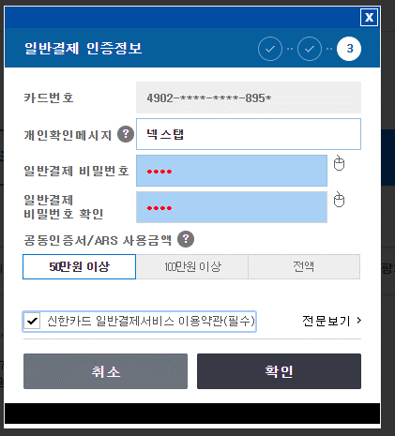
ID | C1961794

계좌비번 | 7289

공동인증서 | next##2021 | ysh##2024next
신한금융인증서

이한수 | 0103070-3573

신한법인카드 | 4902 9841 0634 8952 | CVV: 571
 | 2022-02-26
 | NEXTAB INC | VISA
 | 개인확인메시지: 넥스탭
 | 비번번 | 8952 | 89**

신한법인카드 온라인 | https://www.shinhancard.com/crp/CRP63000N/CRP63110PH.shc

 | 총괄관리자 ID | nextab2021
 | 총괄관리자 PW | Ykk202108
 | 추가 카드비밀번호 | 2738

 | 100036319531 | (신한보증담보대출계좌)
법인계좌 신한은행 | 140013331798 | 기업자유예금
ID | C1961794
통장표지지 | 조회 ==>증명서-->증명서신청발급

paypal | admin@nextab.co.kr
 | #$sh2022K

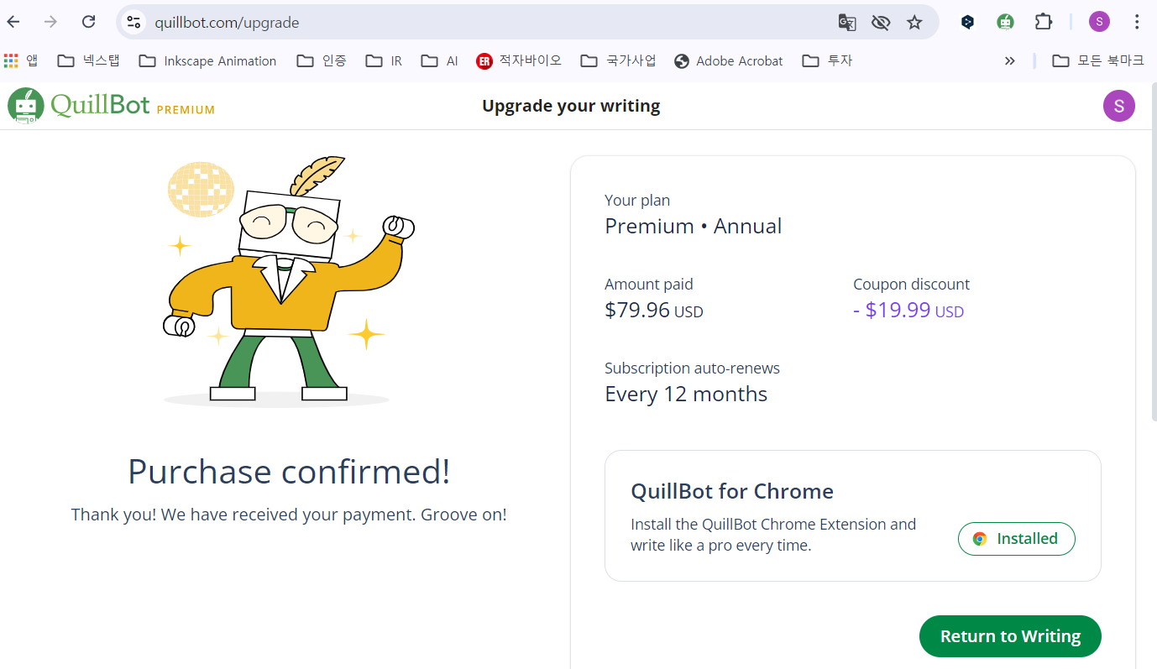
 | n

법인카드 연 회비 | Quillbot
 | 2024년 10월6일

우리은행 | 통합이지 디딤돌 연구비전용 |  | 1005 704 705890 | ID | nextwoori
 | 기업자유예금 |  | 1005 204 705990 | PW | 327294 | #$sh2022K
 |  | 계좌이체 비번 | 6788
기업은행 연구비카드 | 비번 | 2947
 | PIN | 128493
 |  | 1566-2566 내선 517

Commercial
넥스탭 | nextab@gmail.com

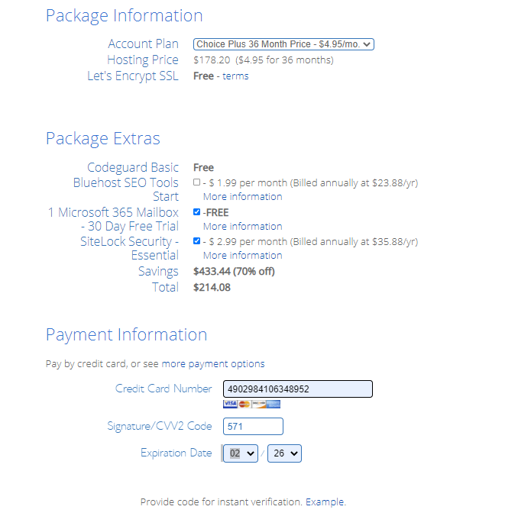
도메인메일 | bluehost(3년)
 |  |  | https://my.bluehost.com/hosting/app/#/email-office

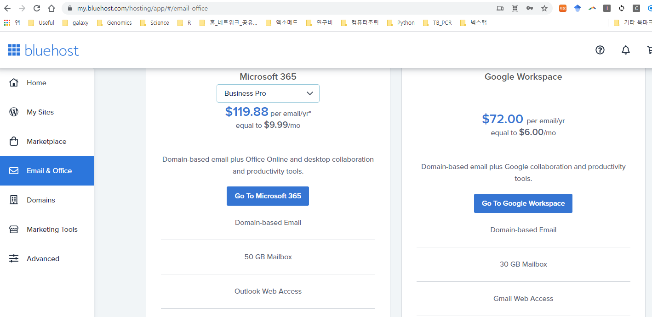

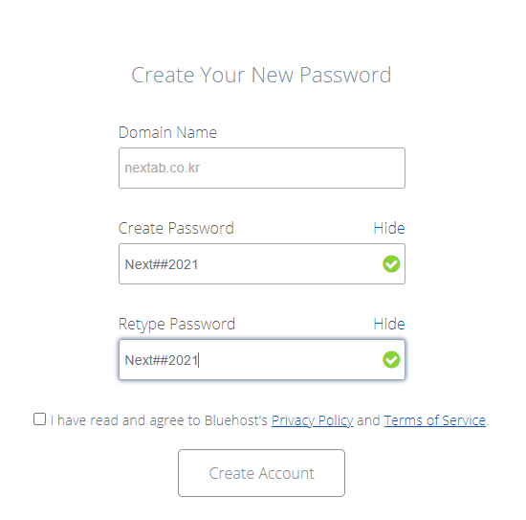

MS Office | Office Standard 2019 | 4
 | Office Professional Plus 2019 | 1

CrownBioScience | Hu-Base | next##crown23

